new student
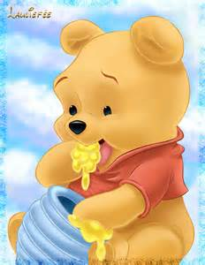
REPAS |  |  | Peu | Bien | Tres Bien
 | Petit Dejeuner
 | Dejeuner
 | Gouter

HYGIENE:
 | Urines |  | 1 | 2 | 3 | 4

 | Selles |  | 1 | 2

SIESTE

 | OUI
 | NON

SANTE
 | Fievre

 | Medicament

N.B

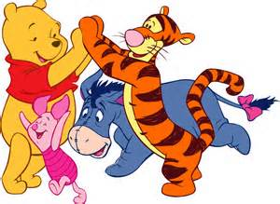
ACTIVITES:
 |  | Observation
 |  | Chants
 |  | Dessin
 |  | Peinture
 |  | Dance
 |  | Anniversaire
 |  | Video
 |  | language
 |  | Graphisme
 |  | Coloriage
 |  | Culinaire
 |  | Education Physique
 |  | Pate a modeler
 |  | Rythmique
 |  | Piscine
 |  | Conte
 |  | Exercices Sensoriels
 |  | Jeux Educatifs
 |  | Travaux Manuels
 |  | Psychomotricite
 |  | Marionnettes

